GENEL BİLGİLER
GENEL BİLGİLER

 | 10- VERİ DERLEME SIKLIĞI | : |  |  | Aylık

 |  |  |  |  | Dönemsel |  |  | Aylık

 |  |  | X |  | Yıllık

 |  |  |  |  | 2 Yıllık

 |  |  |  |  | 4 Yıllık

 |  |  |  |  | Diğer

 | Açıklamalar | :

 | 11- VERİ DERLEME YÖNTEM(LER)İ | : |  |  | Yüzyüze veri derleme

 |  |  |  |  | Bilgisayar destekli yüzyüze görüşme

 |  |  |  |  | Posta ile veri derleme

 |  |  |  |  | Yüzyüze / posta ile veri derleme

 |  |  |  |  | İdari kayıtlardan veri derleme

 |  |  |  |  | E-posta ile veri derleme

 |  |  | X |  | Diğer | Harzemli veri giriş platformu

 | Açıklamalar | :

 | 12- VERİ REFERANS TARİHİ | : | BAŞLANGIÇ |  |  | - | BİTİŞ

 |  |  | 2016-01-01 |  |  | - | 2016-12-31

 | Açıklamalar | : | Soru formunda varlık-yokluk tespitine ilişkin (bilgisayar kullanımı, internet erişimi, web sitesi sahipliği vb.) sorularda referans dönemi anketin uygulandığı dönem olup, diğer sorularda ise referans tarihi 2016 yılıdır.

 | 13- ARAŞTIRMA KAPSAMI | : | 10 ve daha fazla çalışanı olan ve aşağıdaki NACE Rev.2 sınıflarında faaliyet gösteren girişimler: - C İmalat sanayi - D Elektrik, gaz, buhar ve iklimlendirme üretimi ve dağıtımı, - E Su temini; kanalizasyon, atık yönetimi ve iyileştirme faaliyetleri, - F İnşaat - G Toptan ve perakende ticaret; motorlu kara taşıtlarının ve motosikletlerin onarımı - H Ulaştırma ve depolama - I Konaklama ve yiyecek hizmeti faaliyetleri - J Bilgi ve iletişim - L Gayrimenkul faaliyetleri - 69-74 Mesleki, bilimsel ve teknik faaliyetler - N İdare merkezi faaliyetleri; idari danışmanlık faaliyetleri - 95.1 Bilgisayarların ve iletişim araç ve gereçlerinin onarımı Çalışmanın coğrafi kapsamı ise Türkiye'dir.

GENEL BİLGİLER (Devam)

 |  |  |  |  |  |  |  | Kaynak |  | Adı

 | 14- KULLANILAN SINIFLAMALAR | : | X |  | Faaliyet sınıflaması |  |  | EUROSTAT |  | NACE Rev.2

 |  |  |  |  | Ürün sınıflaması

 |  |  |  |  | Dış ticaret sınıflamaları

 |  |  |  |  | Amaca göre sınıflamalar

 |  |  |  |  | Coğrafi sınıflamalar

 |  |  |  |  | Çevre sınıflamaları

 |  |  |  |  | Eğitim sınıflamaları

 |  |  |  |  | Sağlık sınıflamaları

 |  |  |  |  | Meslek sınıflamaları

 |  |  |  |  | Ulusal hesaplar

 |  |  |  |  | Diğer sınıflamalar

 |  |  |  | (

 | Açıklamalar | :

 | 15- VERİ KAYNAĞI TÜRÜ | : | X |  | Tamsayım

 |  |  | X |  | Örnekleme

 |  |  |  |  | İdari Kayıt

 | Açıklamalar | : | 10-49 ve 50-249 büyüklük grubu örneklem, 250+ çalışanı olan girişimler tam sayımdır.

 | 16- İSTATİSTİKİ BİRİM | : | Girişim

 | 17- ÖRNEKLEME/TAMSAYIM BİRİM(LER)İ | : |  |  |  |  | ÖRNEKLEME |  | TAMSAYIM
 |  |  |  |  |  |  | Sayı |  | Sayı

 |  |  |  |  | Hanehalkı |  |  |  |  |  |  |  | Hanehalkı

 |  |  |  |  | Fert |  |  |  |  |  |  |  | Fert

 |  |  | X |  | Girişim |  | 9,544 |  | 4926 |  |  | X | Girişim

 |  |  |  |  | Yerel birim |  |  |  |  |  |  |  | Yerel birim

 |  |  |  |  | Diğer |  |  |  |  |  |  |  | Diğer

 | Açıklamalar | :

GENEL BİLGİLER (Devam)

 | 18- TAHMİN BOYUTU | : | 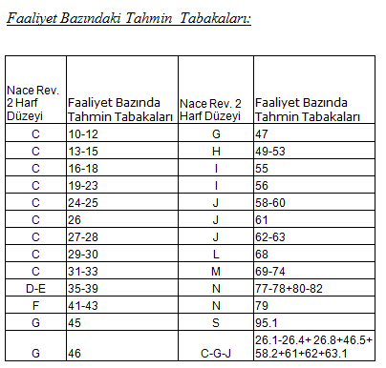 2017 Girişimlerde Bilişim Teknolojileri Kullanım Araştırması, girişim bazında girişimin büyüklük grubu ve ekonomik faaliyeti ayrımında tahmin vermek üzere planlanmıştır. Tahmin boyutuna göre tabakalama değişkenleri aşağıda verilmiştir. Girişimin Büyüklüğü: 10-49 50-249 250+ (tamsayım)

 |  |  |  |  |  |  |  |  |  |  |  | Referans Yılı

 | 19- KULLANILAN ÇERÇEVE(LER) | : |  |  | ADNKS (Adrese Dayalı Nüfus Kayıt Sistemi)

 |  |  |  |  | UAVT (Ulusal Adres Veri Tabanı)

 |  |  | X |  | İş kayıtları |  |  |  |  |  |  | 2015

 |  |  |  |  | Dış Kurum / Kuruluş kayıtları

 |  |  |  |  | Diğer | ( |  |  |  |  | )

 | Açıklamalar | : | Çalışmanın örnekleme tasarımı gerçekleştirilirken 2016 İş Kayıtları Çerçevesi henüz hazırlanmadığından çalışmada 2015 yılı İş Kayıtları çerçevesi kullanılmıştır.

ÖRNEKLEME BİLGİLERİ
ÖRNEKLEME BİLGİLERİ

 | 20- ÖRNEKLEME YÖNTEMİ | : |  | Basit Rasgele Örnekleme

 |  |  | X | Tabakalı Örnekleme

 |  |  |  | Tabakalı Küme Örneklemesi

 |  |  |  | Çok Aşamalı Tabakalı Küme Örneklemesi

 |  |  |  | Diğer

 | PSU | :
 | (Birincil Örnekleme Birimi)

 | FSU | : | Girişim
 | (Nihai Örnekleme Birimi)

 | Birinci Aşama Seçim Yöntemi | :

 | Nihai Aşama Seçim Yöntemi | : | Örneklerin seçimi Ardışık Basit Rassal Örnekleme (ABRÖ) yöntemi ile gerçekleştirilmiştir.

 | Küme / Rotasyon Bilgileri | :

 | 21- ÖRNEK DAĞITIM YÖNTEMİ | : |  | Eşit dağıtım

 |  |  | X | Uzlaşık dağıtım

 |  |  |  | Oransal dağıtım

 |  |  |  | Optimal dağıtım

 |  |  |  | Karekök dağıtım

 |  |  |  | Diğer

 | Açıklamalar | : | 2017 Girişimlerde Bilişim Teknolojileri Kullanımı Araştırması’nın amacı ekonomik faaliyet ve büyüklük gruplarına göre girişim bazında tahmin vermektir. Örnek hacmi, istenilen düzeyde tahmin üretilmesini sağlayacak kriterler ve önceki araştırmadaki kayıp oranları dikkate alınarak tamsayımlar dahil olmak üzere 14.470 olarak belirlenmiştir. Tahmin tabakalarında toplulaştırılmaya uygun kırılımlar, faaliyet bazında tasarım tabakası olarak kullanılmış, toplam 31 adet tabaka oluşturulmuştur. Büyüklük bazında ise 2 büyüklük grubu (10-49; 50-249) dikkate alınmış olup, örnek hacminin dağıtımı, faaliyet ve büyüklük grupları düzeyinde uzlaşık dağıtım yöntemi ile yapılmıştır. nh = ñ [K²+(1- K²)Mh²]½ ñ = Göze düşen ortalama örnek hacmi Mh = Nh / ( N / H ) = H.Wh K = Göreceli önem H = Tabaka sayısı h = Tabaka indisi nmin = K.ñ en küçük göze düşen örnek hacmi Bu yöntem birim sayısı çok küçük dahi olsa her tabakada belirli sayıda örnek hacmini garanti etmektir. Dolayısıyla girişim sayısının çok az sayıda olduğu tabakalar yapısal olarak sistem içerisinde belirlenerek tamsayımla ele alınmıştır. Tüm sektörlerde maliyet ve işgücü dikkate alınarak nmin=75 olacak şekilde tabakalara düşen örnek hacmi belirlenmiştir.

ÖRNEKLEME BİLGİLERİ (Devam)

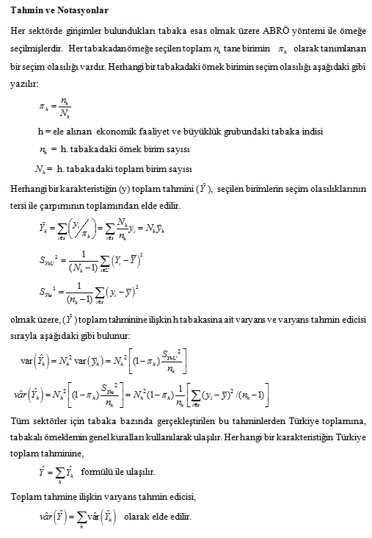
 | 22- TAHMİN ve NOTASYONLAR | :

